認定資格関連
■OutSystems 認定資格 & ブートキャンプ

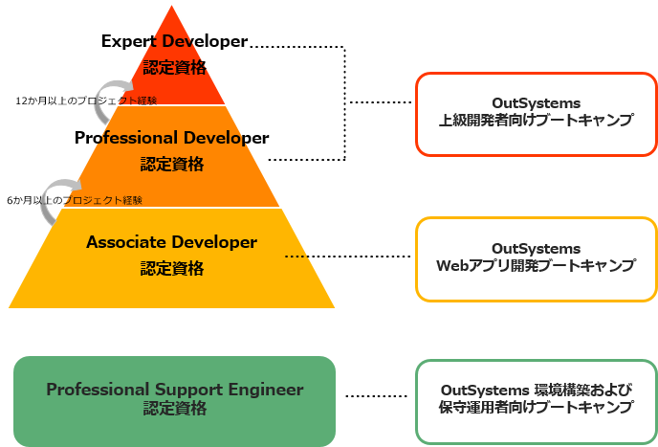

■Associate Developer受験資格
 | 以下のいずれかの受講が必要です。
 | • Webアプリ開発者向け OutSystemsブートキャンプ
 |  | 正式名称 |  | Developing OutSystems Web Application Boot Camp
 |  | 開催予定期間 |  | ５日間
 |  | 認定試験 |  | 最終日のブートキャンプの全アジェンダ終了後
 |  |  |  |  | 試験時間は2時間
 |  |  |  |  | 試験問題は日本語で提供されます。全選択式です。
 |  | 費用 |  | 30万円（税別）／1名
 |  |  |  |  | ※Associate Developer認定資格費用6万5千円込

 | • 「Developing OutSystems Web Applications」コース （セルフトレーニング）
 |  | 英語版 | https://www.outsystems.com/learn/courses/15/developingoutsystems-web-applications/
 |  | 日本語版 | http://www.bluememe.jp/outsystems/outsystems_support/self_training.html
 |  | 費用 | 無料

■Associate Developer受験費用
 | • 6万5千円（税別）／1名

■Professional Developer受験資格
 | • Associate Developer資格を保有し、6ヶ月以上OutSystems
 |  | を使ったプロジェクトに開発者として参加した方

■Professional Developer受験費用
 | • 10万円（税別）／1名

■認定試験開催予定
 |  |  |  |  |  |  | 締切
 | 2017/10/27 Associate Developer認定試験 東京 |  |  |  |  |  | 2017/10/2まで | ←間に合えないため、次回の認定試験参加予定
 | 2017/10/27 Professional Developer認定試験 東京 |  |  |  |  |  | 2017/10/2まで
 | 2017/11/17 Associate Developer認定試験 東京 |  |  |  |  |  | 2017/10/23まで | ←申し込み予定（雷）
 | 2017/11/17 Professional Developer認定試験 東京 |  |  |  |  |  | 2017/10/23まで
 | 2017/12/08 Associate Developer認定試験 東京
試験のお申し込みチラシ
http://www.bluememe.jp/outsystems/outsystems_support/download/2017-11_inTokyo_Associate_Developer_Exam.pdf
 | 2017/12/08 Professional Developer認定試験 東京
 | 2018/01/19 Associate Developer認定試験 東京
 | 2018/01/19 Professional Developer認定試験 東京
 | 2018/03/02 Associate Developer認定試験 東京
 | 2018/03/02 Professional Developer認定試験 東京
 | 2018/03/30 Associate Developer認定試験 東京
 | 2018/03/30 Professional Developer認定試験 東京

■国内認定資格者数
 | Associate Developer |  |  |  |  | 185
 | Professional Developer |  |  |  |  | 7
 | Expert Developer |  |  |  |  | 1 (BlueMeme)
 | Professional Support Engineer |  |  |  |  | 32

 | ※2017年7月5日時点のOutSystems認定資格数を掲載しています。

